1．製造業の改革
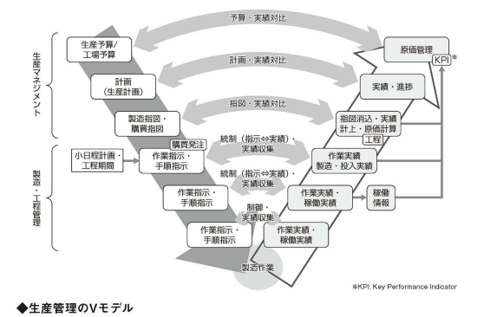
1－7．IoT・ロボットで工場のシステム化を進める
 | ■生産管理の流れ
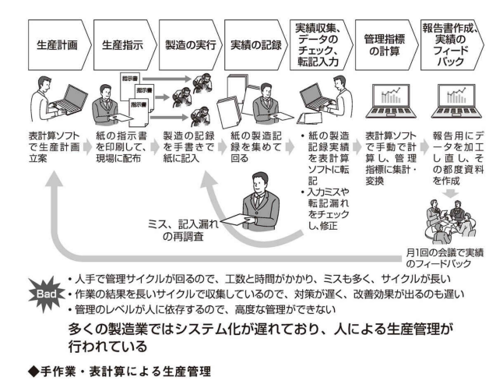

1－9．生産管理とエンジニアチェーンとの連携課題
 | ■サプライチェーンとエンジニアリングチェーンの関係
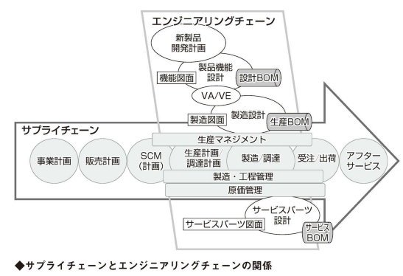

所要量展開機能

1－10．生産管理の業務を再定義する
 | ■生産管理のフレームワークの整理
 |  | 生産を成り立たせるためには、生産計画、能力計画、資材計画、購買活動が必要です。
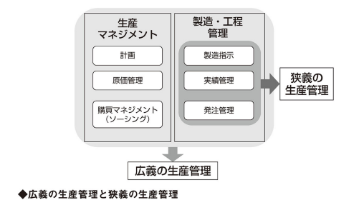

 |  | 製造指示は各工程、設備に流れます。
 |  | 指示は、資材の出庫指示、製造指示となり、生産活動が行われます。
 |  | 作業の結果として、資材の入出庫実績、設備への投入実績、作業実績、出来高、仕損・不良実績、設備稼働などの
 |  | 作業実績・稼働実績が収集され、製造・工程管理上の指示を完了ステータスに変えます。（消込）
 |  | 指示を消し込んだ実績は生産マネジメント側に連携され、指図を消し込み、生産実績、入出庫実績、在庫実績などの実績が計上されます。
 |  | 生産マネジメント上集約された数量ベースの実績は、金額換算されて原価として積算され、原価計算に結びつきます。
 |  | 金額だけでなく、分析や判断に必要な出来高、良品率・不良率などの品質情報、納期厳守、稼働率といった指標も集計、可視化されます。

 |  | こうした計画⇒指示⇒実行の流れと実績の流れは階層化し、差異をチェックするV次型の階層関係にあります。
 |  | ［生産管理のV字モデル］

2．生産管理とは
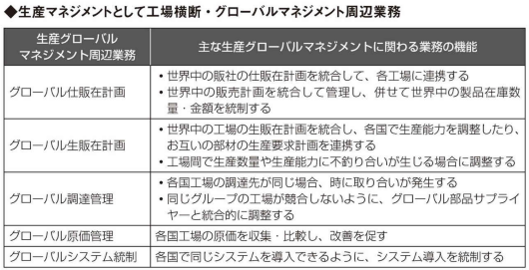
2－2．生産マネジメントと工程管理、購買管理を識別する
 | ■生産管理には工場を運営する機能がある：生産マネジメント
 |  |  | 生産マネジメントは、工場経営に関わる計画的な活動です。
 |  |  | 販売計画や出荷計画、受注があれば売上の計画となります。
 |  |  | 在庫計画を行って、資産数量を決めます。在庫計画は資産として金額計算され在庫金額になります。
 |  |  | 生産計画から資材や人員などは費用となって原価に集約され、製造原価の計画になります。
 |  |  | 金額に換算された計画値が達成すべき金額上の目標値になります。
 |  |  | 金額のもとになった数量、納期、人員数、操業度や稼働率などが実作業における目標値＝基準値になります。

 | ■生産管理には作業をコントロールする機能がある：製造・工程管理
 |  |  | 作業の指示は、計画に基づく数量指定と、作業標準書に定められたルールに従って実行されます。
 |  |  | 必要資材は計画に基づいて発注し、入庫されます。
 |  |  | 入庫された原材料は、製造指示と同期した出庫指示により現場に払い出され、製造に使われます。
 |  |  | 指示通りに設定された基準通りに製造がされるようにQCDを管理する仕事が生産管理における製造・工程管理です。
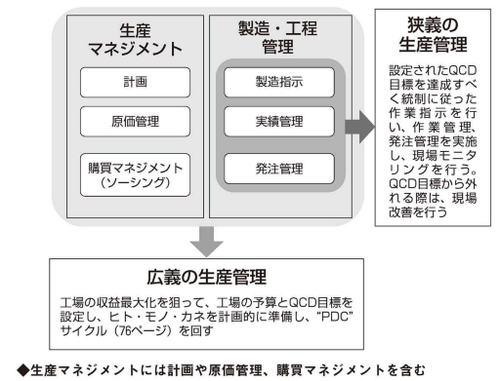

 | ■生産活動を成り立たせる購買管理を生産管理に含めて考える：調達管理
 |  |  | 生産管理と連携して、工場の生産を成り立たせる重要な機能が購買マネジメントです。
 |  |  | 品目選定、サプライヤー選定機能（ソーシング）を持ちます。
 |  |  | 受注、受入れ、入庫、納期調整、仕入・貝掛形状といった実行業務があります。
 |  |  | 計画が指示通りに行われることを統制管理（調達管理）します。
 |  |  | 購買計画を受けて業務が遂行されます。

 | ■連携する機能
 |  |  | 設計、生産技術
 |  |  | 顧客や営業などの需要側の機能
 |  |  | 配車や輸送、貿易などの物流

2－3．生産マネジメント業務は計画、資材所要量計算、原価計算
 | ■生産マネジメントの主要な業務は計画業務
 |  | 1．生販在計画：PSI計画
 |  |  | 販売計画や仕販在計画の生産要求、受注や内示といった需要に対して、必要な製品の在庫計画を行い、
 |  |  | 在庫を賄うための生産計画数を立案する業務。
 |  |  | ※PSI計画：Production（生産）、Sales（販売）、Inventory（在庫）計画

 |  | 2．基準生産計画
 |  |  | 生販在計画の生産計画数を受けて、工場での生産計画数を立案するのが基準生産計画です。
 |  |  | ※月単位、週単位、日単位の計画のまとまりを『バケット』といいます。

 |  | 3．能力計画
 |  |  | 基準生産計画を成り立たせるために、生産能力を計画するのが能力計画です。
 |  |  | 操業計画、人員能力計画、設備計画があります。
 |  |  | ・操業計画・・・工場の操業の状態を計画する。実稼働時間（非稼働時間を引く）ベースの操業時間を計画する。
 |  |  | ・人員能力計画・・・操業計画内の人数、稼働時間、シフト組みなどの人に関わる要求人数、時間工数、シフト回数を計画する。
 |  |  | ・設備能力計画・・・設備の実稼働時間と時間当たりの出来高計画を検討する。

 |  | 4．資材所要量展開（計算）
 |  |  | 基準生産計画を基に、必要な部品や原材料などの構成部品の計画数を展開します。
 |  |  | 資材所要量計算の結果、製造指図や購買指図が作られます。

 |  | 5．ソーシング
 |  |  | 購入品目やサプライヤー（購入先）の選定を行います。
 |  |  | 購入候補となるサプライヤーに仕様を提示し、設計や見積もりを提供させます。
 |  |  | 設計や不要な品目や汎用品は、サプライヤーを選定します。

 |  | 6．調達計画
 |  |  | 長期的な資材所要量計算を行う場合、調達の計画も長期にわたります。
 |  |  | 長期的な購入量による購入資材在庫の変動、資金繰り、サプライヤーとの調整などに使います。
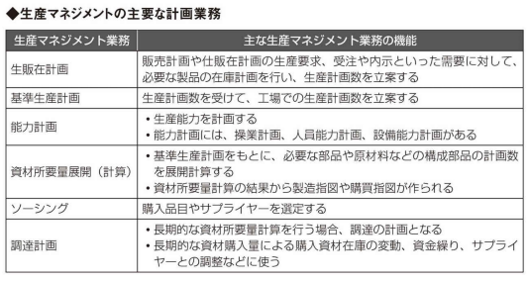

 | ■生産計画の中心となる『資材所要量計算』と『BOM』
 |  |  | 資材所要量計算により、必要な製造指示をするための製造指示と必要な発注をするための購買指示が発行されます。
 |  |  | 必要な資材は、BOMが必要になります。

 | ■購買指図を受けてサプライヤーに発注を行い、入庫予定を管理する
 |  |  | 発注した結果は『発注残』と呼ばれ、納入・入庫がされるまで残管理がなされます。
 |  |  | 発注残は入庫予定となり、納入・入庫時の消込の対象となります。
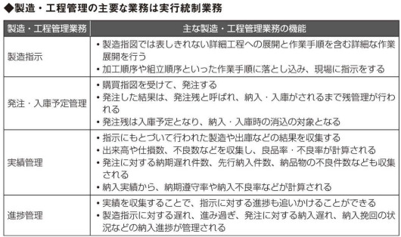

2－5．購買・発注・納期管理とソーシングを識別する
 | ■購買管理ではサプライヤー選定業務を行う
 |  |  | 発注を行う前の準備として、確実な発注・納入を成り立たせるための購買マネジメント業務が必要となります。
 |  |  | 調達する品目の十分な品質、コストが達成されなければなりません。

 | ■購入単価の交渉、決定、その他の条件を事前に取り決める
 |  |  | 仕入れる部品や原材料の価格を決める。
 |  |  | 設計部門と連携して仕様を私、見積もりを取ります。
 |  |  | 納入形態や不良率の許容範囲、納期、納入形態の決定、輸送方法と費用負担、請求と支払期限、支払い方法の合意を交わします。

 | ■資材所要量計算結果から調達計画を立案し、サプライヤーと合意する
 |  |  | 仕入価格が決まり取引が始まったら、必要に応じて調達計画を開示します。
 |  |  | 仕入数量を示して供給を各自にする交渉を行います。
 |  |  | 計画が上振れする許容幅や下振れした際の保証の有無などを決めておく必要があります。

 |  |  | 長期的な計画に基づいた資材所要量計算を行い、調達計画を立案してサプライヤーと共有することは、仕入を確実にするための計画業務です。
 |  |  | 発注数量や引き取りの保証をする必要があるため、資金繰りや在庫に影響が生じるので生産マネジメント上の意思決定事項になります。

 |  |  | 資材所要量計算を行い、発注数を計算して購買指図を作るまでを生産管理部門が行い、発注は購買部門が行う。

 | ■サプライヤーの納入実績を収集し、QCD管理を行う
 |  |  | 納期厳守率や不良率などの測定を行います。納期遅れが発生した場合は催促し、発注残が累積した場合はさらに厳しい催促を行います。
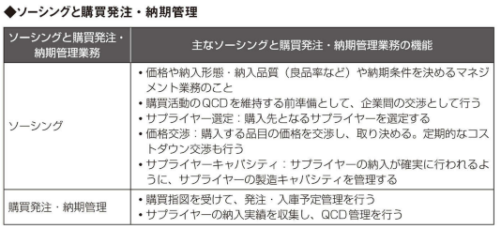

 | ■工場が管理する原価は製造原価。 目的は原価統制と原価低減
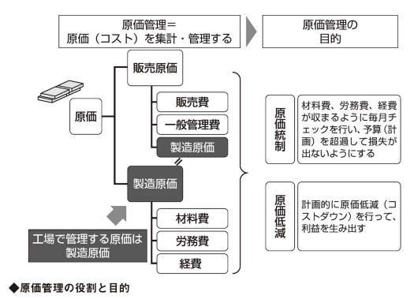

 |  |  | 生産の結果、かかったコストを集計したものが原価になります。
 |  |  | 原価計算はコストを集計する手法のことを言います。
 |  |  | ・労務費
 |  |  | 工場で働く人たちの人件費
 |  |  | ・材料費
 |  |  | 生産に投入される部品や原材料のコスト
 |  |  | ・経費
 |  |  | 労務費、材料費以外の生産にかかわるコスト。
 |  |  | 水道光熱費、設備の償却費、修繕費、原材料などの廃棄に関わる費用、保険料、工場建屋の償却費、固定資産税など

 | ■直接費と間接費
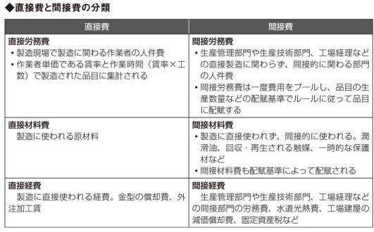

 |  |  | 直接費は製造ごとに製造品目に直接集計される。（直課）
 |  |  | 間接費は一度経費がプールされます。（原価センター）
 |  |  | 配賦により、原価センターに集計された間接費が各品目にコストとして配分されます。

 | ■原価は仕掛品勘定に集約され、工場出荷時に製造原価に振り返る
 |  |  | 会計的な仕訳処理では、労務費、材料費、経費は直接・関節問わず、仕掛品に集約されます。
 |  |  | 仕掛品とは在庫のことです。
 |  |  | 原価は一度仕掛品という在庫資産に計上されますが、工場出荷時に製造原価に振り返られます。
 |  |  | この場合の工場出荷とは、営業への引き渡しか、外部への売り上げを意味します。
 |  |  | 原価計算はコストを仕掛品という在庫に集計することで、それぞれの品目の原価になる。
 |  |  | コストが上がり、原価が悪化すると仕掛品の評価額が上がってしまい、製造原価に振り返る際の金額が上がる。
 |  |  | コストダウンとは、仕掛品に集計されるコストを減らすことを言い、仕掛品の在庫金額を下げることによって製造原価に振り返る原価を下げる。

 |  |  | 原価は計画したコスト通りに製造すために、製造を指示・統制し、実績を収集して原価計算を行う。
 |  |  | 原価計算は、計画と実績結果と差異をタイムリーにフィードバックする必要がある業務なのです。

2－7．生産管理に関わる周辺業務
 | ■需要情報連携としての仕販在計画、内示・受注情報
 |  |  | 仕販在計画は、販売計画に対する製品在庫計画を行い、在庫を賄うための営業としての仕入計画の立案。
 |  |  | 販社や営業部門が立案する。
 |  |  | 仕販在計画の仕入計画が生販在計画や生産計画のインプットになります。
 |  |  | 直接顧客から寄せられる需要情報（内示や受注）もあります。

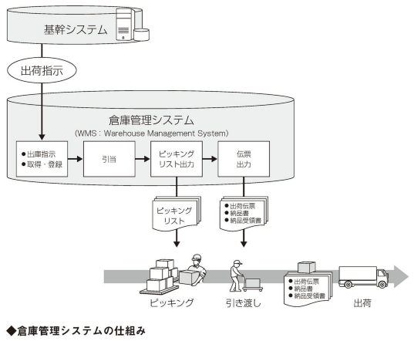
 | ■出荷管理連携としての出荷指示、配車、引き渡し、入荷実績収集

 | ■エンジニアリングチェーンとしての設計、生産技術との連携
 |  |  | 生産準備として設計、生産技術と連携して、生産BOMやサービスBOMを作る業務があります。
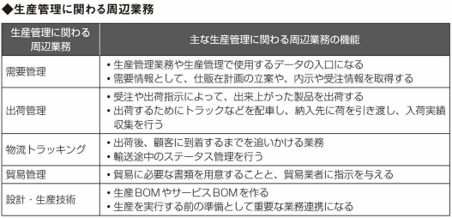

2－8．生産マネジメントとしての工場横断・グローバルマネジメント
 | ■世界中の販社と連携するグローバル仕販在計画
 |  |  | 国境をまたいだ取引は、輸送を船に頼る場合、生産と物流を合わせたリードタイムが2－3カ月に及ぶことがあります。
 |  |  | この期間の変動を吸収するために、製造や部品で持つべき在庫数量の合意や、コストを適正化するための工場能力の準備を行うためにも、
 |  |  | 海外の販社の仕入企画が必要になります。

 |  |  | 複数工場間で同じ製品を製造している場合に、お互いに生産調整が必要になる場合があります。
 |  |  | たとえば、A国の工場で生産数量が過剰になり、賄いきれなくなった場合に、同じ製品を作るB国の工場に生産を振り分ける場合があります。
 |  |  | こうした業務を『生産配分』といいます。
 |  |  | 生産配分を行うためには、グローバルの仕販在計画、生販在計画と生産計画、能力計画、調達計画を可視化することが必須です。

 | ■グローバルな原価管理も不可欠
 |  |  | どの工場の原価が優れているのか、問題があるのかを横並びで可視化できることが重要です。
 |  |  | 本社から改善要求が出せるようにします。

3．業務フロー
3．業務の流れから見た生産管理
3－1．計画管理、原価管理、KPI管理
 | ■生産マネジメントによる計画機能の概要
 |  |  | 計画機能が生産マネジメントの主軸になる理由は、経営的な判断を行うためです。
 |  |  | 生産計画は、生産数量を中心にして、時間軸に沿って、立案すべき時間軸階層を識別した計画が必要なのです。
 |  |  | 時間軸とは計画の対象期間を指します。
 |  |  | 長期計画、中期計画、年度計画、月次計画、週次計画、日時計画、生産準計画など
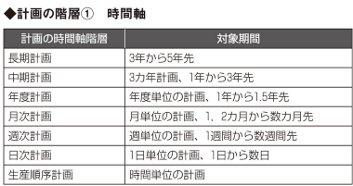

マネジメントより、作業指示に近い業務

 |  |  | 各階層の計画結果が、お互いの階層に影響（制約条件）を及ぼす状況になっている。
 |  |  | 例えば、中期計画で決まった生産能力計画が制約条件となって、月次計画で使える生産能力上の制約をもたらします。

 |  |  | 基準生産計画は資材所要量計算（MRP）を行うための情報としてインプットされます。
 |  |  | MRPへのインプットは『独立需要』『独立所要』とも呼ばれます。
 |  |  | 多段工程にわたって、各工程での所要量（従属需要または従属所要）が計算されます。
 |  |  | 正味所要量の直近の部分は製造指図と購買指図として切り出されます。
 |  |  | 指図発行されない長期の所要量は、長期生産所要量、長期購買所要量、長期生産計画、長期調達計画として保持されます。
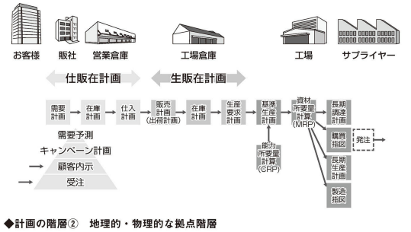

 |  |  | 長期生産計画は能力計画と関連して、前倒しで生産を計画したり、他の工場の生産計画を割り当ててもらったりします。
 |  |  | 長期調達計画はサプライヤーとの調整に使われます。

 |  |  | SCPでCRP（能力所要量計算）を行う場合、ラフに行う方法と多段工程で精微にに行う場合の計画の立案方法の選択が必要になります。
 |  |  | ラフな場合は、ボトルネック工程に注目して、工場全体で1日何台といったラフな計画をします。
 |  |  | 詳細に行う場合は、時間単位で各工程の負荷積みを行います。
 |  |  | 多段工程にわたって、工程別にCRPをSCPで行います。
 |  |  | その際、SCPで多段工程の製造品目の所要量展開を行います。

 |  |  | 能力計画が必要であればSCP（サプライチェーンプランニング）、必要でなければMRP（資材所要量計算）、
 |  |  | 必要であってもシステム化までしないのであればMRP＋表計算ソフトといった選択肢があります。

 |  |  | 業務の形態に合わせたシステム構成（システムアーキテクチャ）の検討が重要になります。
 |  |  | ※業務検討⇒機能配置⇒個別機能の要件定義の順に検討する。
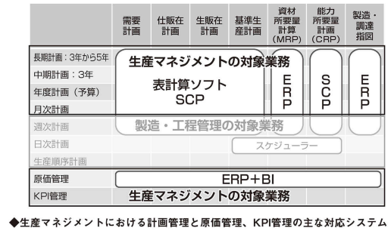

3－6．短期生産計画：所要量展開
 | ■基準生産計画から資材所要量計算を行い、指図を生成
 |  |  | 基準生産計画を受け取ったERP（Enterprise Rsource Planning）は、BOMをもとに資材所要量計算を行います。
 |  |  | 構成部品・原材料の所要量が計算されたら、製造指図、購買指図を生成します。
 |  |  | ・製造指図・・・品目別の日バケット製造数で作成
 |  |  | ・購買指図・・・日バケットの発注数で作成

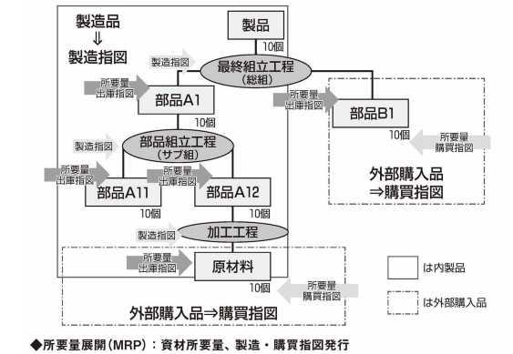

 |  | ・製造品目のMRPによる「まるめ」や「歩留まり」を考慮する。
 |  |  | MRPでは製造「まるめ」や「歩留まり」を考慮して所要量展開をします。
 |  |  | ・まるめ・・・生産効率を考慮してロット数単位（100個単位など）でまとめて作る。期間単位のまるめもある。
 |  |  | ・歩留まり・・・不良率を考慮した実製造数。必要数が100個で不良品率が3％の場合、製造数は 100/(100 * 0.97) *100 = 103個になる。
 |  |  | 歩留まりもBOMに登録する。

 |  | ・生産BOM

Sheet1
基準生産計画
INPUT
資材所要量計算

SCP
ERP（基幹システム）

